报价表
报价表
供应商名称： |  |  |  |  |  |  | 品牌名称：
编号 | 材料名称 | 规格型号 | 计划数量 | 单位 | 燃烧等级 | 使用区域 | 单价 | 合价 | 产品图片
CT-18 | 玻璃砖 | 190*190*95mm | 530 | m2 | A | 健康管理中心餐厅隔断 |  |  | 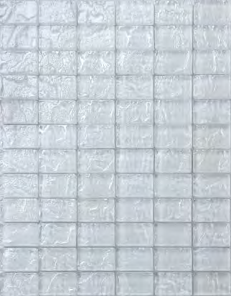
CA-01 | 浅灰色阻燃地毯 | 600*600*8 | 700 | m2 | B1 | 多功能厅430座（阶梯报告厅）
PVC-03 | 浅灰色运动橡胶地板 | 4mm | 520 | m2 | B1 | 运动/瑜伽和悬吊房间妇儿楼
 | 合计

